JS
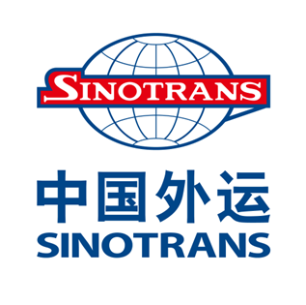

JAPAN ～ NANJING (南京) - ZHANGJIAGANG (張家港) - NANTONG (南通)
VESSEL | VOY NO. | OPEN | CY CUT | 大阪 | OPEN | CFS CUT | CY CUT | 神戸 | OPEN | CFS CUT | CY CUT | 名古屋 | OPEN | CFS CUT | CY CUT | 横浜 | OPEN | CY CUT | 東京
HAI LIAN SHENG | 2609E/2609W | - | - | - | 4/27 | 4/30 | 5/01 | 5/07-08 | 4/27 | - | 5/01 | 5/06-06 | 4/23 | - | 5/01 | 5/05-05 | 4/23 | 5/01 | 5/04-05
SINOTRANS QINGDAO | 2609E/2609W | 4/23 | 5/01 | 5/06-06 南港C-2/4 | 4/27 | 4/30 | 5/01 | 5/06-06 | 4/28 | 4/30 | 5/01 | 5/07-07 | 4/25 | 5/01 | 5/07 | 5/08-08 | 4/25 | 5/07 | 5/08-08
DONG HAI | 2610E/2610W | - | - | - | 5/07 | 5/12 | 5/13 | 5/14-15 | 5/07 | - | 5/12 | 5/13-13 | 4/30 | 5/08 | 5/11 | 5/12-12 | 4/27 | 5/08 | 5/11-12
SINOTRANS HONG KONG（抜港） | 2610E/2610W | 5/01 | 5/12 | 5/13-13 南港C-2/4 | 5/01 | 5/11 | 5/12 | 5/13-13 | 5/07 | 5/12 | 5/13 | 5/14-14 | 5/07 | 5/13 | 5/14 | 5/15-15 | 5/07 | 5/14 | 5/15-15

